Sheet1
2023-01-24
web公開手順

githubにてCreate repository

cd C:\Users\a_fuj\PycharmProjects\untitled2\datascience\Streamlitlit
↓
git init
↓
コピー

git remote add origin https://github.com/fujisawaxxxx/youtube-streamlit.git

同じフォルダにrequirements.txt作成
使用しているライブラリをバージョン込で記載
バージョンの確認はpip freeze

git add .

git commit -m "2 commit"
(CMDの場合ダブルクォーテーション。他の場合はシングルの時もあるので注意）

git push origin master

gitの方にコードがプッシュされる

ストリームリットシェアリングにアクセス
https://share.streamlit.io/

New appクリック
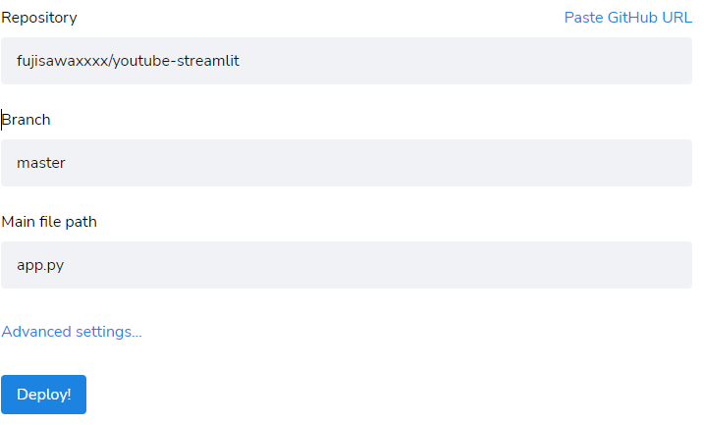

各項目を追加
レポジトリーはプルダウンから選ぶ
Main file pathは起動に必要なファイル

